3.面料互染
TOREAD-面辅料互染测试报告登记表
项目 | 供应商 | 缸号 | 面料布种编号 | 颜色 | 涉及到的款号 | 物料1 |  |  | 物料2 |  |  | 物料3 |  |  | 物料4 |  |  | 物料5 |  |  | 结果 | 备注
 |  |  |  |  |  | 物料编号 | 品名 | 供应商 | 物料编号 | 品名 | 供应商 | 物料编号 | 品名 | 供应商 | 物料编号 | 品名 | 供应商 | 物料编号 | 品名 | 供应商
洗测3次 |  | 25# | 70D3MM单线格纬弹 | 黑色 | TAEEAN91051 |  | 70D3MM单线格纬弹 |  | 5号尼龙防水开尾反装,DABLH头 | 拉链 | YKK |  | 定卡织带 | 锦湾 | ZY00414 | TOREAD服装尺码烫唛3.6*2.6cm-加白色防渗透 | 宝绅 |  |  |  | OK | YES
 |  |  |  |  |  | 物料6 |  |  | 物料7 |  |  | 物料8 |  |  | 物料9 |  |  | 物料10
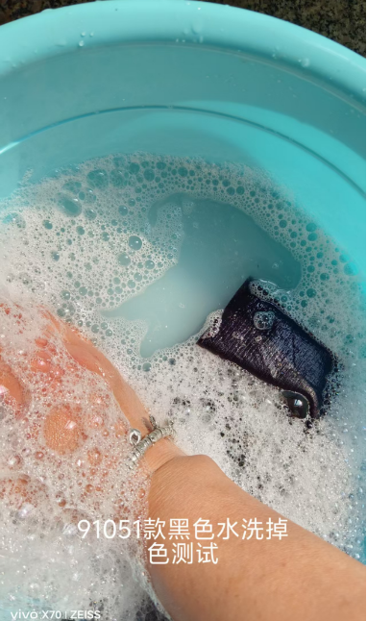
 |  |  |  |  |  | 物料编号 | 品名 | 供应商 | 物料编号 | 品名 | 供应商 | 物料编号 | 品名 | 供应商 | 物料编号 | 品名 | 供应商 | 物料编号 | 品名 | 供应商

洗测3次 |  | 15# | 70D3MM单线格纬弹 | 黑色 | TAEEAN91051 |  | 三层复合雪山绒 |  | 5号尼龙防水开尾反装,DABLH头 | 拉链 | YKK |  | 定卡织带 | 锦湾 | ZY00414 | TOREAD服装尺码烫唛3.6*2.6cm-加白色防渗透 | 宝绅 |  |  |  | OK | YES
 |  |  |  |  |  | 物料6 |  |  | 物料7 |  |  | 物料8 |  |  | 物料9 |  |  | 物料10
 |  |  |  |  |  | 物料编号 | 品名 | 供应商 | 物料编号 | 品名 | 供应商 | 物料编号 | 品名 | 供应商 | 物料编号 | 品名 | 供应商 | 物料编号 | 品名 | 供应商

洗测3次 |  | 10# | 70D3MM单线格纬弹 | 日光橙 | TAEEAN91051 |  | 三层复合雪山绒 |  | 5号尼龙防水开尾反装,DABLH头 | 拉链 | YKK |  | 定卡织带 | 锦湾 | ZY00414 | TOREAD服装尺码烫唛3.6*2.6cm-加白色防渗透 | 宝绅 |  |  |  | OK | YES
 |  |  |  |  |  | 物料6 |  |  | 物料7 |  |  | 物料8 |  |  | 物料9 |  |  | 物料10
 |  |  |  |  |  | 物料编号 | 品名 | 供应商 | 物料编号 | 品名 | 供应商 | 物料编号 | 品名 | 供应商 | 物料编号 | 品名 | 供应商 | 物料编号 | 品名 | 供应商

洗测4次 |  | 21# | 70D3MM单线格纬弹 | 日光橙 | TAEEAN91051 |  | 三层复合雪山绒 |  | 5号尼龙防水开尾反装,DABLH头 | 拉链 | YKK |  | 定卡织带 | 锦湾 | ZY00414 | TOREAD服装尺码烫唛3.6*2.6cm-加白色防渗透 | 宝绅 |  |  |  | OK | YES
 |  |  |  |  |  | 物料6 |  |  | 物料7 |  |  | 物料8 |  |  | 物料9 |  |  | 物料10
 |  |  |  |  |  | 物料编号 | 品名 | 供应商 | 物料编号 | 品名 | 供应商 | 物料编号 | 品名 | 供应商 | 物料编号 | 品名 | 供应商 | 物料编号 | 品名 | 供应商

洗测5次 |  | 9# | 70D3MM单线格纬弹 | 黑色 | TAEEAN91051 |  | 三层复合雪山绒 |  | 5号尼龙防水开尾反装,DABLH头 | 拉链 | YKK |  | 定卡织带 | 锦湾 | ZY00414 | TOREAD服装尺码烫唛3.6*2.6cm-加白色防渗透 | 宝绅 |  |  |  | OK | YES
 |  |  |  |  |  | 物料6 |  |  | 物料7 |  |  | 物料8 |  |  | 物料9 |  |  | 物料10
 |  |  |  |  |  | 物料编号 | 品名 | 供应商 | 物料编号 | 品名 | 供应商 | 物料编号 | 品名 | 供应商 | 物料编号 | 品名 | 供应商 | 物料编号 | 品名 | 供应商

制表时间：2025/6/18 |  |  |  |  |  |  |  |  | 测试人签名：董静
测试要求： 1、面辅料到厂第一时间做测试，根据面料的实际情况，每色每缸做。 2、水温40°洗水40分钟，机洗一个程序，洗水共计5次。

